Carga de fuego
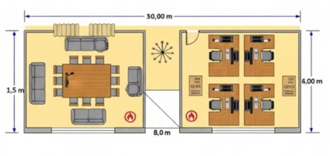
 | EJERCICIO PRACTICO

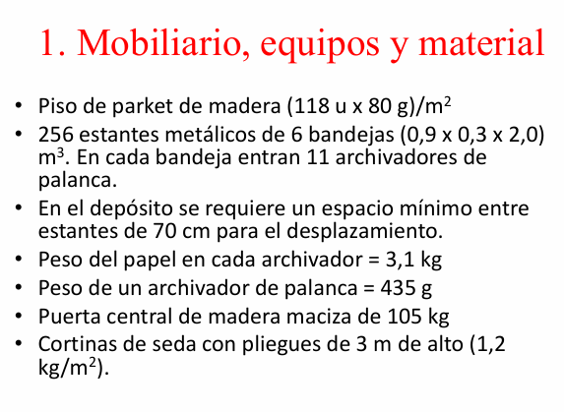
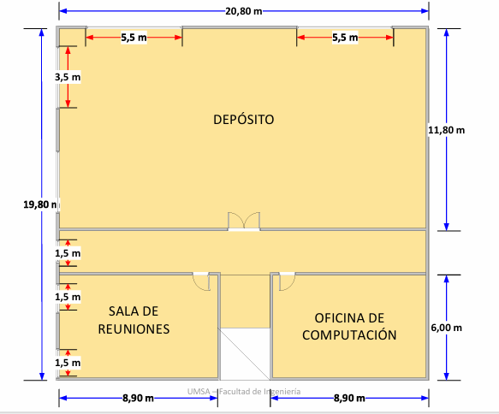
 |  | Sector 1 | Deposito | 20,8x11,8 | 245.44 | m2
 |  | Sector 2 | Oficina | 8,9x6 | 53.4 | m2
 |  | Sector 3 | Sala reunion | 8,9x6,01 | 53.4 | m2
 |  | Sector 4 | Pasillo | 20,8x2+3x3 | 50.6 | m2
 |  | General | Total | 20,8x19,8-3x3 | 402.84 | m2 |  | 17.4

 |  | Sector 1: Deposito |  |  |  |  |  | Peso eq | 4.4
 |  | Cantidad | Objeto | Material | Peso total (kg) | Poder calorifico (Mcal/Kg) | Calor de combustion (Mcal) | Peso equivalente (kg)
 |  | 245.44 | Piso parket | Madera | 2316.9536 | 4 | 9267.8144 | 2106.3214545
 |  | 14080 | Documentos | Papel | 43648 | 4 | 174592 | 39680
 |  | 14080 | Archivadores | Carton | 6124.8 | 4 | 24499.2 | 5568
 |  | 54 | Cortinas | Tela de lino | 64.8 | 4 | 259.2 | 58.909090909
 |  | 1 | Puerta | Madera | 105 | 4 | 420 | 95.454545455
 |  |  |  |  | 52259.5536 |  | 209038.2144 | 47508.685091

 |  | Sacamos de tabla |  | Tabla 4 NB 58005
 |  | cantidad | Objeto | Material | Peso total (kg) | Poder calor | Calor comb

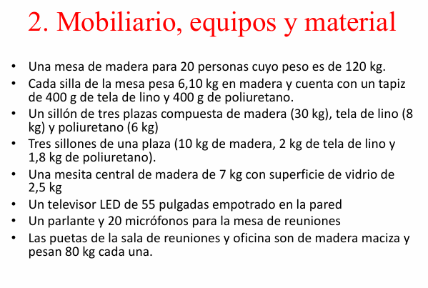
 |  | Sector 2: Oficina |  |  |  |  |  |  |  | Sector 4: Pasillo
 |  | Cantidad | Objeto | Material | Peso total (kg) | Poder calorifico (Mcal/Kg) | Calor de combustion (Mcal) | Peso equivalente (kg) |  | Cantidad | Objeto | Material | Peso total (kg) | Poder calorifico (Mcal/Kg) | Calor de combustion (Mcal) | Peso equivalente (kg)
 |  | 53.4 | Piso parket | Madera | 504.096 | 4 | 2016.384 | 458.26909091 |  | 50.6 | Piso parket | Madera | 477.158 | 4 | 1908.632 | 433.78
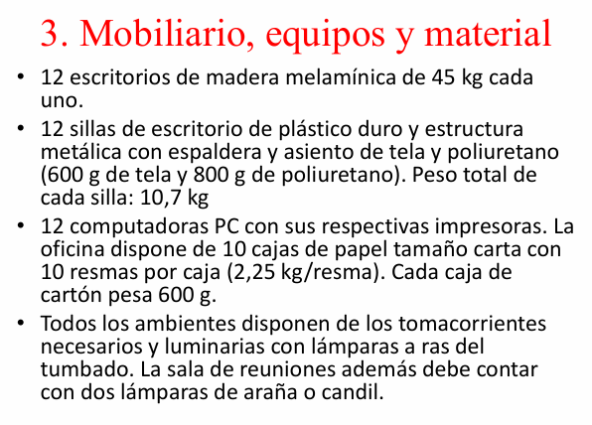
 |  | 12 | Escritorios | Madera | 540 | 4 | 2160 | 490.90909091 |  | 4.5 | Cortinas | Tela de lino | 5.4 | 4 | 21.6 | 4.9090909091
 |  | 12 | Sillas | Tela | 7.2 | 4 | 28.8 | 6.5454545455 |  |  |  |  | 482.558 |  | 1930.232 | 438.68909091
 |  |  |  | Poliuterano | 9.6 | 6 | 57.6 | 13.090909091
 |  |  |  | Plastico duro | 111.6 | 10 | 1116 | 253.63636364
 |  | 10 | Cajas de papel | Papel | 225 | 4 | 900 | 204.54545455
 |  |  |  | Carton | 6 | 4 | 24 | 5.4545454545
 |  | 1 | Puerta | Madera | 80 | 4 | 320 | 72.727272727
 |  |  |  |  | 1483.496 |  | 6622.784 | 1505.1781818

 |  | Sector 3: Sala de reuniones
 |  |  |  |  |  |  |  |  |  | RESUMEN
 |  | Cantidad | Objeto | Material | Peso total (kg) | Poder calorifico (Mcal/Kg) | Calor de combustion (Mcal) | Peso equivalente (kg) |  | N° | Sector | Area | Peso equivalente (kg) | Carga de fuego | Clasificacion de riesgo | Resistencia al fuego
 |  | 53.4 | Piso parket | Madera | 504.096 | 4 | 2016.384 | 458.26909091 |  | 1 | Deposito | 245.44 | 47508.685091 | 193.57 | R3 | F180
 |  | 1 | Mesa grande | Madera | 120 | 4 | 480 | 109.09090909 |  | 2 | Oficina | 53.4 | 1505.1781818 | 28.19 | R3 | F60
 |  | 20 | Sillas | Madera | 122 | 4 | 488 | 110.90909091 |  | 3 | Sala | 53.4 | 868.17818182 | 16.26 | R3 | F60
 |  |  |  | Tela | 8 | 4 | 32 | 7.2727272727 |  | 4 | Pasillo | 50.6 | 438.68909091 | 8.68 | R4 | F30
 |  |  |  | Poliuterano | 8 | 6 | 48 | 10.909090909 |  | 5 | General | 402.84 | 50320.730545 | 124.89 | R3 | F180
 |  | 1 | Sillon | Madera | 30 | 4 | 120 | 27.272727273
 |  |  |  | Tela | 8 | 4 | 32 | 7.2727272727
 |  |  |  | Poliuterano | 6 | 6 | 36 | 8.1818181818
 |  | 3 | Sillones | Madera | 30 | 4 | 120 | 27.272727273
 |  |  |  | Tela | 6 | 4 | 24 | 5.4545454545
 |  |  |  | Poliuterano | 5.4 | 6 | 32.4 | 7.3636363636
 |  | 1 | Mesita central | Madera | 7 | 4 | 28 | 6.3636363636
 |  | 9 | Cortinas | Tela | 10.8 | 4 | 43.2 | 9.8181818182
 |  | 1 | Puerta | Madera | 80 | 4 | 320 | 72.727272727
 |  |  |  |  | 945.296 |  | 3819.984 | 868.17818182
 | DISTRIBUCION DE LOS OBJETOS EN CADA AMBIENTE
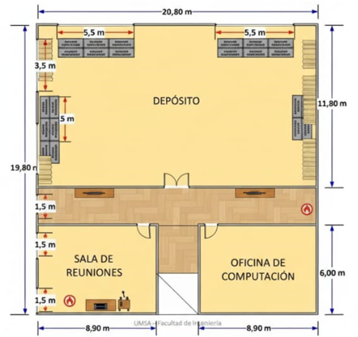
 |  |  |  |  |  |  |  |  |  | Espesor de paredes | Espesor de los entrepisos | Potencial extintor | Selección UL de extintor | Area maxima protegida (m2) | N° de extintores
m |  |  |  |  |  |  |  |  |  | 11 - 12 cm | 11cm | 20A | 9 - 17 lb | 1045.13 | 1 ABC
 |  |  |  |  |  |  |  |  |  | 8 - 10 cm | 6cm | 2A | 1 - 5 lb | 278.7 | 1 CO2
 |  |  |  |  |  |  |  |  |  | 8 - 10 cm | 6cm | 2A | 1 - 5 lb | 278.7 | 1 ABC
 |  |  |  |  |  |  |  |  |  | 4 - 6 cm | 4cm | 1A | 1 - 5 lb | 278.7 | 1 ABC
 |  |  |  |  |  |  |  |  |  | 11 - 12 cm | 11cm | 20A | 9 - 17 lb | 1045.13 | 1 CO2



 |  |  |  |  | UBICACIÓN DEL EXTINTOR

